セーブ
セーブ |  |  |  |  |  |  |  |  | 最終編集日 |  |  | 2020-02-12
 |  |  |  |  |  |  |  |  | 最終編集者 |  |  | 新垣
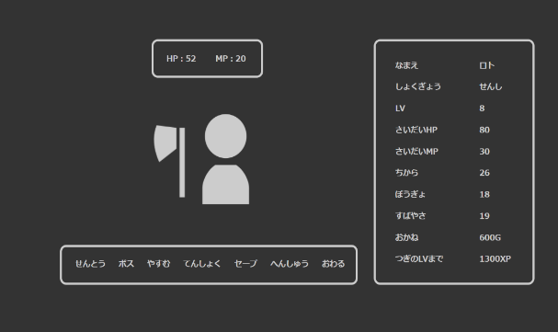
 |  |  |  |  |  |  | 

 |  |  |  |  |  | 処理①

 | 処理① |  |  |  |  |  |  | アップデート項目一覧
 |  |  |  |  |  |  |  |  | idで対象レコードを検索
 |  | ホーム画面のセーブを押すとhomeControllerに遷移(save)
 |  | homeControllerでの処理 |  |  |  |  |  | user table |  | bag table |  |  |  | equipment table
 |  |  | ・sessionに保存されたUser型のインスタンスを取得 |  |  |  |  |  | role_id |  | consume_id |  |  |  | equip_id
 |  |  | ・取得したUser型のインスタンス情報をもとにDBに対してアップデートをかける。 |  |  |  |  |  | lv |  | count |  |  |  | count
 |  |  |  | アップデート成功時 |  |  |  |  | max_hp
 |  |  |  |  | リクエストスコープに「セーブしました」と保存して、home.jspに遷移 |  |  |  | hp
 |  |  |  | アップデート失敗時 |  |  |  |  | max_mp
 |  |  |  |  | リクエストスコープに「セーブ失敗<br>再度セーブしてください」と保存して、home.jspに遷移 |  |  |  | mp
 |  |  |  |  |  |  |  |  | power
 |  |  |  |  |  |  |  |  | intelligence |  |  |  | countが0の場合
 |  |  |  |  |  |  |  |  | defense |  |  |  | レコードを削除
 |  |  |  |  |  |  |  |  | speed
 |  |  |  |  |  |  |  |  | xp
 |  |  |  |  |  |  |  |  | gold
 |  |  |  |  |  |  |  |  | update_date

